Sheet1
厨房设备详细配置技术清单
序号 | 设备名称 | 规格型号 | 数量 | 单位 | 限价 | 金额（元） | 技术参数 | 参考图片 | 备注 | 样品
A 热厨区
A01 | 单头鼓风矮汤炉 | 700*700*600/650 | 1 | 台 | 1800 | 1800 | 1、材质：优质304贴塑磨砂不锈钢板，台面1.5mm，边衬、炉侧板、正面板1.2mm。 2、炉底加固以40*40*4国标优质镀锌角钢框架制造连不锈钢炉面及可拆卸前挡板 ，炉面垫板采用2mm厚优质冷轧钢板。 3、每个炉头配置以废气供应热量的热水尾撑； 4、炉胆优质耐火材料； 5、采用风动一体阀，配优质摇摆水龙头（必须铜芯有保质期）、气阀、风阀。 6、采用优质一级能效节能炉头。 7、风机采用低噪音风机，功率为：250W/220V。 8、采用优质电子点火系统及配置优质熄火保护装置。 | 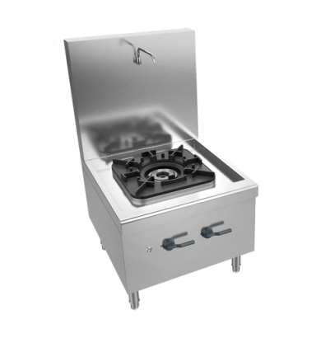
A02 | 双门燃气蒸饭柜 | 1400*700*1700 | 1 | 台 | 4300 | 4300 | 1、采用优质304贴塑磨砂不锈钢板。 2、采用优质节能火排；节能高效。 3、加厚紧密发泡层处理蒸饭更快，保温效果好。 4、采用优质电子点火系统及配置优质熄火保护装置。 5、把手采用优质全钢把手，经久耐用。 6、采用优质新料密封条密封效果好。 7、自动卸压阀，安全高效。 | 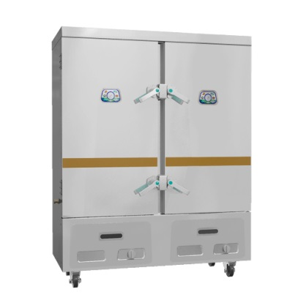
A03 | 双层工作台 | 1500*600*800 | 1 | 台 | 1100 | 1100 | 1.所有不锈钢采用304优质不锈钢； 2.面板采用1.5mm厚正材磨砂不锈钢板，面板下垫18mm的细木工板； 3.下层板采用25*13*1.2mm不锈钢管制作； 4.管脚为直径38不锈钢配调节脚； 5.结构合理，手接触部位无飞边毛刺，受力部位均满焊连接。 | 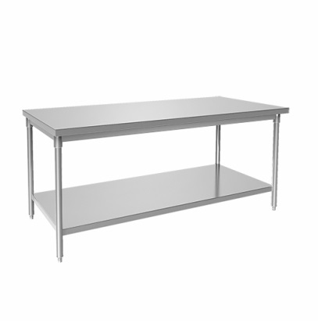
A04 | 单星盆台 | 700*700*800/100 | 1 | 台 | 750 | 750 | 1、所有不锈钢板采用联众SUS304正材磨砂不锈钢； 2、面板和洗槽采用1.2mm不锈钢板； 3、面板配作有结构加强筋板； 4、支撑脚管采用φ38*1.2mm不锈钢管（上部配装有装饰脚杯），并配有φ38mm可调节脚； 5、连接横管采用38*25*1.2mm不锈钢管; 6、洗盆的落水口配备带过滤网的下水器，不易堵塞，易清洗残渣。 | 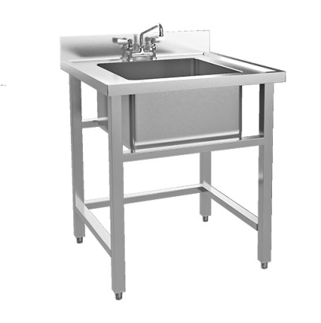
A05 | 炉拼台 | 300*1150*800/450 | 2 | 台 | 650 | 1300 | 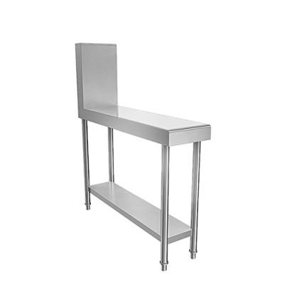 1.所有不锈钢采用304优质不锈钢； 2.面板采用1.5mm厚正材磨砂不锈钢板，面板下垫18mm的细木工板； 3.下层板采用25*13*1.2mm不锈钢管制作； 4.管脚为直径38不锈钢配调节脚； 5.结构合理，手接触部位无飞边毛刺，受力部位均满焊连接。
A06 | 燃气一炒一温一大锅 | 2000*1150*800/450 | 2 | 台 | 5000 | 10000 | 1、材质：优质304贴塑磨砂不锈钢板，台面1.5mm，边衬、炉侧板、正面板1.2mm。 2、炉底加固以40*40*4国标优质镀锌角钢框架制造连不锈钢炉面及可拆卸前挡板 ，炉面垫板采用2mm厚优质冷轧钢板。 3、每个炉头配置以废气供应热量的热水尾撑； 4、炉胆优质耐火材料； 5、采用风动一体阀，配优质摇摆水龙头（必须铜芯有保质期）、气阀、风阀。 6、采用优质一级能效节能炉头。 7、风机采用低噪音风机，功率为：250W/220V。 8、采用优质电子点火系统及配置优质熄火保护装置。 | 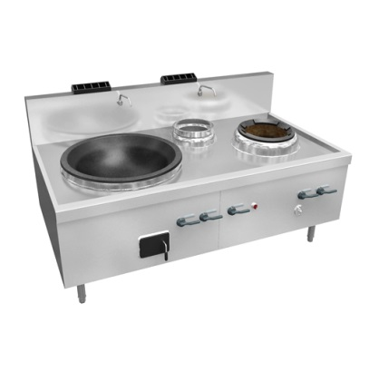
A07 | 双层工作台 | 1600*800*800 | 1 | 台 | 1100 | 1100 | 1.所有不锈钢采用304优质不锈钢； 2.面板采用1.5mm厚正材磨砂不锈钢板，面板下垫18mm的细木工板； 3.下层板采用25*13*1.2mm不锈钢管制作； 4.管脚为直径38不锈钢配调节脚； 5.结构合理，手接触部位无飞边毛刺，受力部位均满焊连接。
A08 | 单通打荷台 | 1800*800*800 | 2 | 台 | 2200 | 4400 | 1.所有不锈钢采用304优质不锈钢； 2.面板采用1.5mm厚正材磨砂不锈钢板，面板下垫18mm的细木工板； 3.下层板采用25*13*1.2mm不锈钢管制作； 4.管脚为直径38不锈钢配调节脚； 5.结构合理，手接触部位无飞边毛刺，受力部位均满焊连接。
A09 | 六门高身雪柜 | 1800*705*1950 | 1 | 台 | 4600 | 4600 | 1、保鲜温度：0-~10度 2、冷冻温度：-15~0度 3、制冷方式：直冷（管冷） 4、采用优质品牌压缩机，优质全铜制冷管。 5、箱门材质: 全不锈钢材料,防锈抗腐,微电脑温度显示器,聚胺脂高压发泡 知名老品牌质量保证。 | 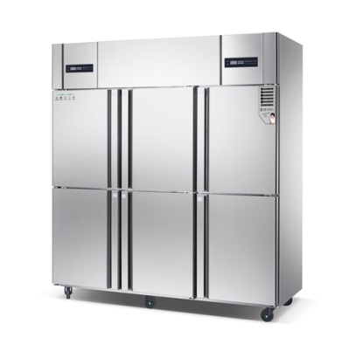
A10 | 调料台 | 1000*1150*800 | 1 | 台 | 950 | 950 | 1.所有不锈钢采用304优质不锈钢； 2.面板采用1.5mm厚正材磨砂不锈钢板，面板下垫18mm的细木工板； 3.下层板采用25*13*1.2mm不锈钢管制作； 4.管脚为直径38不锈钢配调节脚； 5.结构合理，手接触部位无飞边毛刺，受力部位均满焊连接。
A11 | 双层工作台 | 1800*800*800 | 2 | 台 | 1200 | 2400 | 1.所有不锈钢采用304优质不锈钢； 2.面板采用1.5mm厚正材磨砂不锈钢板，面板下垫18mm的细木工板； 3.下层板采用25*13*1.2mm不锈钢管制作； 4.管脚为直径38不锈钢配调节脚； 5.结构合理，手接触部位无飞边毛刺，受力部位均满焊连接。
A12 | 平台雪柜 | 1800*800*800 | 1 | 台 | 1900 | 1900 | 1、保鲜温度：0-~10度 2、冷冻温度：-15~0度 3、制冷方式：直冷（管冷） 4、采用优质品牌压缩机，优质全铜制冷管。 5、箱门材质: 全不锈钢材料,防锈抗腐,微电脑温度显示器,聚胺脂高压发泡 知名老品牌质量保证。 | 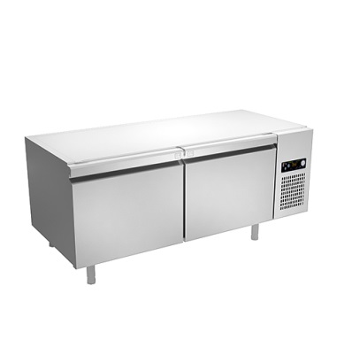
B 面点间
B01 | 电动和面机 | 800*640*750 | 1 | 台 | 2800 | 2800 | 1、采用优质电子原配件。 2.采用铜芯线电机，功率1.5KW/220V. 3、采用优质全不锈钢绞龙。 4、采用全不锈钢机身。
B02 | 搅拌机 | 480*550*1050 | 1 | 台 | 3000 | 3000 | 1、采用优质电子原配件。 2.采用铜芯线电机，功率1.5KW/220V. 3、采用优质全不锈钢绞龙。 4、采用全不锈钢机身。
B03 | 高身饼盆车 | 480*650*1800 | 1 | 台 | 1100 | 1100 | 1、优质304磨砂不锈钢板材制作，板材厚度 1.5MM 2、立柱1.5mm钢板定制，打孔可调节层板位置 3、管脚为直径38不锈钢配调节脚；
B04 | 压面机 | 590*460*1040 | 1 | 台 | 2600 | 2600 | 1、采用优质电子原配件。 2.采用铜芯线电机，功率1.5KW/220V. 3、采用优质全不锈钢滚轴。 4、采用全不锈钢机身。
B05 | 单门醒发箱 | 600*685*1910 | 1 | 台 | 1700 | 1700 | 1、采用优质电子原配件。 2、采用铜芯线电机，功率12.8KW/380V. 3、采用优质紫铜发热管，采用优质温控器精准控温。 4、箱门材质: 全不锈钢材料,防锈抗腐,微电脑温度显示器,聚胺脂高压发泡。
B06 | 单星盆台 | 600*600*800/100 | 1 | 台 | 750 | 750 | 1、所有不锈钢板采用联众SUS304正材磨砂不锈钢； 2、面板和洗槽采用1.2mm不锈钢板； 3、面板配作有结构加强筋板； 4、支撑脚管采用φ38*1.2mm不锈钢管（上部配装有装饰脚杯），并配有φ38mm可调节脚； 5、连接横管采用38*25*1.2mm不锈钢管; 6、洗盆的落水口配备带过滤网的下水器，不易堵塞，易清洗残渣。 |  |  | 样品
B07 | 两层四盘电热烤箱 | 1210*800*1295 | 1 | 台 | 3100 | 3100 | 1、采用优质电子原配件。 2、采用铜芯线电机，功率12.8KW/380V. 3、采用优质紫铜发热管，采用优质温控器精准控温。 4、采用全不锈钢机身。
B08 | 蒸包炉 | 680*680*800 | 1 | 台 | 950 | 950 | 材质采用201磨砂不锈钢板，围条、炉面采用1.0mm不锈钢板，侧板、背板采用1.0mm不锈钢板；炉头工程型节能火排，炉头采用广州节能炉头每小时节约气量为0.97方，带熄火保护。
B09 | 平台雪柜 | 1800*800*800 | 1 | 台 | 1800 | 1800 | 1、保鲜温度：0-~10度 2、冷冻温度：-15~0度 3、制冷方式：直冷（管冷） 4、采用优质品牌压缩机，优质全铜制冷管。 5、箱门材质: 全不锈钢材料,防锈抗腐,微电脑温度显示器,聚胺脂高压发泡 知名老品牌质量保证。
C 洗菜间
C01 | 四层栅格层架 | 1500*500*1550 | 1 | 台 | 900 | 900 | 1、优质304磨砂不锈钢板材制作，板材厚度 1.5MM 2、立柱1.5mm钢板定制，打孔可调节层板位置 3、管脚为直径38不锈钢配调节脚；
C02 | 双层工作台 | 1500*700*800 | 1 | 台 | 1150 | 1150 | 1.所有不锈钢采用304优质不锈钢； 2.面板采用1.5mm厚正材磨砂不锈钢板，面板下垫18mm的细木工板； 3.下层板采用25*13*1.2mm不锈钢管制作； 4.管脚为直径38不锈钢配调节脚； 5.结构合理，手接触部位无飞边毛刺，受力部位均满焊连接。
C03 | 单孔污碟台 | 700*700*800/100 | 1 | 台 | 780 | 780 | 1.所有不锈钢采用304优质不锈钢； 2.面板采用1.5mm厚正材磨砂不锈钢板，面板下垫18mm的细木工板； 3.下层板采用25*13*1.2mm不锈钢管制作； 4.管脚为直径38不锈钢配调节脚； 5.结构合理，手接触部位无飞边毛刺，受力部位均满焊连接。 | 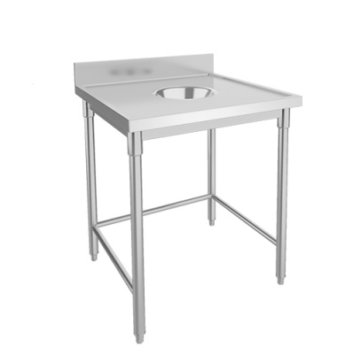
C04 | 双星盆台 | 1200*700*800/100 | 1 | 台 | 1100 | 1100 | 1、所有不锈钢板采用联众SUS304正材磨砂不锈钢； 2、面板和洗槽采用1.2mm不锈钢板； 3、面板配作有结构加强筋板； 4、支撑脚管采用φ38*1.2mm不锈钢管（上部配装有装饰脚杯），并配有φ38mm可调节脚； 5、连接横管采用38*25*1.2mm不锈钢管; 6、洗盆的落水口配备带过滤网的下水器，不易堵塞，易清洗残渣。 | 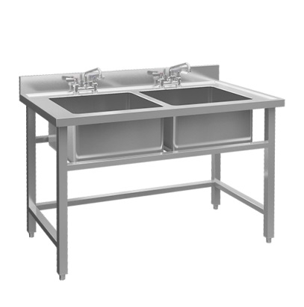
C05 | 绞切肉机 | 550*380*750 | 1 | 台 | 3500 | 3500 | 1、采用优质电子原配件。 2.采用铜芯线电机，功率1.2KW/220V. 3、采用优质全不锈钢刀片，优质全不锈钢绞龙。 4、采用全不锈钢机身。
C06 | 蔬菜切丝切片机 | 440*510*880 | 1 | 台 | 4000 | 4000 | 1.所有不锈钢采用304优质不锈钢； 2.功率不低于1.5KW；3.具有蔬菜切片、切丝功能；4.每小时切片、切丝不低于200kg; 5.品牌为科得及同档次品牌。
C07 | 三星盆台 | 1800*700*800/100 | 1 | 台 | 1850 | 1850 | 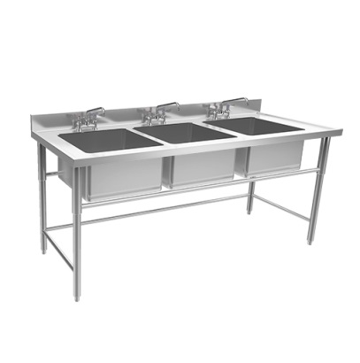 1、所有不锈钢板采用联众SUS304正材磨砂不锈钢； 2、面板和洗槽采用1.2mm不锈钢板； 3、面板配作有结构加强筋板； 4、支撑脚管采用φ38*1.2mm不锈钢管（上部配装有装饰脚杯），并配有φ38mm可调节脚； 5、连接横管采用38*25*1.2mm不锈钢管; 6、洗盆的落水口配备带过滤网的下水器，不易堵塞，易清洗残渣。
C08 | 大型电开水器 | 6KW | 1 | 台 | 1000 | 1000 | 1、采用优质电子原配件。 2.采用优质全铜发热管，功率6KW/380V. 3、采用全不锈钢机身，采用304不锈钢内胆。
C09 | 双层工作台 | 1100*700*800 | 1 | 台 | 800 | 800 | 1.所有不锈钢采用304优质不锈钢； 2.面板采用1.5mm厚正材磨砂不锈钢板，面板下垫18mm的细木工板； 3.下层板采用25*13*1.2mm不锈钢管制作； 4.管脚为直径38不锈钢配调节脚； 5.结构合理，手接触部位无飞边毛刺，受力部位均满焊连接。
C10 | 双门展示柜 | 1200*750*1950 | 1 | 台 | 3800 | 3800 | 1、保鲜温度：0-~10度 2、冷冻温度：-15~0度 3、制冷方式：直冷（管冷） 4、采用优质品牌压缩机，优质全铜制冷管。 5、箱门材质: 全不锈钢材料,防锈抗腐,微电脑温度显示器,聚胺脂高压发泡 知名老品牌质量保证。 | 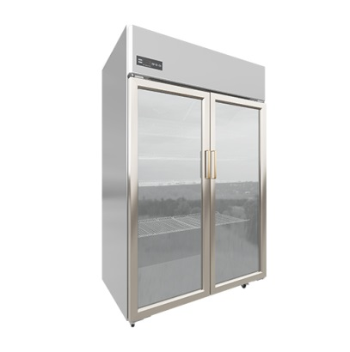
D 洗碗间
D01 | 双门消毒柜 | 1200*630*1940 | 2 | 台 | 3400 | 6800 | 1、采用优质电子原配件。 2、采用红外高温双重消毒。 3、采用优质不锈钢机身。 4、采用热风循环系统。 5、采用优质电子温控系统。
D02 | 单孔污碟台 | 800*800*800/100 | 1 | 台 | 700 | 700 | 1.所有不锈钢采用304优质不锈钢； 2.面板采用1.2mm厚正材磨砂不锈钢板，面板下垫18mm的细木工板； 3.下层板采用25*13*1.2mm不锈钢管制作； 4.管脚为直径38不锈钢配调节脚； 5.结构合理，手接触部位无飞边毛刺，受力部位均满焊连接。
D03 | 单缸超声波清洗机 | 1500*800*850 | 1 | 台 | 6000 | 6000 | 1、一键式操作面板，LED温度显示设计；钢板采用国内优质板材含8个镍的304国标钢（1.0-3.0mm)，英国锻造覆膜技术，抗氧化耐腐蚀。 2、洗涤能力：肉类150kg.蔬菜120kg； 功率：0.9kw、220V； 空开|三项漏电保护：16A插座 3、加装紫外线消毒装置以及臭氧和活性炭；水池内部有残物过滤装置，大水流气泡循环清洗。 4、自动进水、水处理、自动清洗、杀菌消毒、降解农药、分解瘦肉精，从而达到干净卫生、提高清洗效率、节省劳动力、节约用水等。 | 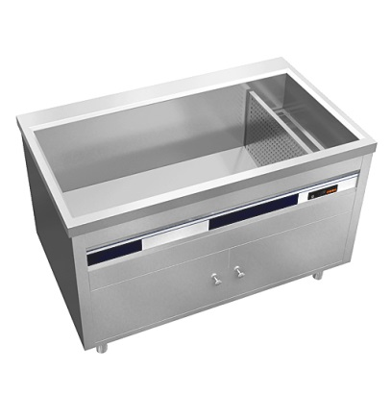
D04 | 双星盆台 | 1200*700*800/100 | 1 | 台 | 1200 | 1200 | 1、所有不锈钢板采用联众SUS304正材磨砂不锈钢； 2、面板和洗槽采用1.2mm不锈钢板； 3、面板配作有结构加强筋板； 4、支撑脚管采用φ38*1.2mm不锈钢管（上部配装有装饰脚杯），并配有φ38mm可调节脚； 5、连接横管采用38*25*1.2mm不锈钢管; 6、洗盆的落水口配备带过滤网的下水器，不易堵塞，易清洗残渣。
D05 | 双层工作台 | 1800*600*800 | 1 | 台 | 1200 | 1200 | 1.所有不锈钢采用304优质不锈钢； 2.面板采用1.5mm厚正材磨砂不锈钢板，面板下垫18mm的细木工板； 3.下层板采用25*13*1.2mm不锈钢管制作； 4.管脚为直径38不锈钢配调节脚； 5.结构合理，手接触部位无飞边毛刺，受力部位均满焊连接。
D06 | 双层工作台 | 800*400*800 | 1 | 台 | 650 | 650 | 1.所有不锈钢采用304优质不锈钢； 2.面板采用1.5mm厚正材磨砂不锈钢板，面板下垫18mm的细木工板； 3.下层板采用25*13*1.2mm不锈钢管制作； 4.管脚为直径38不锈钢配调节脚； 5.结构合理，手接触部位无飞边毛刺，受力部位均满焊连接。 |  |  | 样品
D07 | 四层沥水架 | 1500*500*1550 | 1 | 台 | 900 | 900 | 1、优质304磨砂不锈钢板材制作，板材厚度 1.5MM 2、立柱1.5mm钢板定制，打孔可调节层板位置 3、管脚为直径38不锈钢配调节脚；
D08 | 热水器 | 1100*450*450 | 1 | 台 | 2500 | 2500 | 1、采用优质电子原配件。 2、功率2KW/220V. 3、采用陶瓷内胆节能环保。 4、采用知名老品牌质量保证。
E 原材料入口
E01 | 六门高身雪柜 | 1800*705*1950 | 1 | 台 | 4800 | 4800 | 1、保鲜温度：0-~10度 2、冷冻温度：-15~0度 3、制冷方式：直冷（管冷） 4、采用优质品牌压缩机，优质全铜制冷管。 5、箱门材质: 全不锈钢材料,防锈抗腐,微电脑温度显示器,聚胺脂高压发泡 知名老品牌质量保证。
E02 | 单门饮料柜 | 650*650*1800 | 1 | 台 | 2200 | 2200 | 1、保鲜温度：0-~10度 2、冷冻温度：-15~0度 3、制冷方式：直冷（管冷） 4、采用优质品牌压缩机，优质全铜制冷管。 5、箱门材质: 全不锈钢材料,防锈抗腐,微电脑温度显示器,聚胺脂高压发泡 知名老品牌质量保证。
E03 | 三层餐车 | 1040*500*930 | 3 | 台 | 950 | 2850 | 1.所有不锈钢采用304优质不锈钢； 2.面板采用1.5mm厚正材磨砂不锈钢板。 3.下层板采用25*13*1.2mm不锈钢管制作； 4.滚轮采用静音轮； 5.结构合理，手接触部位无飞边毛刺，受力部位均满焊连接。 | 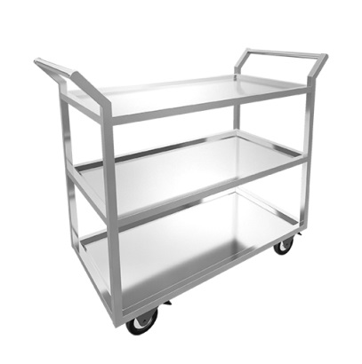 |  | 样品（材质和做工需符合要求，尺寸不需要符合要求）
F 库房
F01 | 四层栅格层架 | 1200*500*1550 | 3 | 台 | 900 | 2700 | 1、优质304磨砂不锈钢板材制作，板材厚度 1.5MM 2、立柱1.5mm钢板定制，打孔可调节层板位置 3、管脚为直径38不锈钢配调节脚；
F02 | 四层栅格层架 | 1500*500*1550 | 1 | 台 | 1000 | 1000 | 1、优质304磨砂不锈钢板材制作，板材厚度 1.5MM 2、立柱1.5mm钢板定制，打孔可调节层板位置 3、管脚为直径38不锈钢配调节脚；
F03 | 米面台 | 1200*600*300 | 2 | 台 | 550 | 1100 | 1.所有不锈钢采用304优质不锈钢； 2.面板采用1.5mm厚正材磨砂不锈钢板，面板下垫18mm的细木工板； 3.下层板采用25*13*1.2mm不锈钢管制作； 4.管脚为直径38不锈钢配调节脚； 5.结构合理，手接触部位无飞边毛刺，受力部位均满焊连接。
G 煮面间
G01 | 单星盆台 | 600*600*800/100 | 1 | 台 | 700 | 700 | 1、所有不锈钢板采用联众SUS304正材磨砂不锈钢； 2、面板和洗槽采用1.2mm不锈钢板； 3、面板配作有结构加强筋板； 4、支撑脚管采用φ38*1.2mm不锈钢管（上部配装有装饰脚杯），并配有φ38mm可调节脚； 5、连接横管采用38*25*1.2mm不锈钢管; 6、洗盆的落水口配备带过滤网的下水器，不易堵塞，易清洗残渣。
G02 | 落地式电饼铛 | 650*790*900 | 1 | 台 | 1700 | 1500 | 1、采用优质电子原配件。 2.采用铜芯线电机，功率5.5KW/220V. 3、采用加深加厚铸铁烤盘。 4、采用全不锈钢机身。
G03 | 电蒸煮炉 | 550*550*840（内胆不小于500） | 1 | 台 | 1200 | 1200 | 材质采用201磨砂不锈钢板，围条、炉面采用1.0mm不锈钢板，双层带发泡保温层，炉头工程型节能火排，炉头采用广州节能火排每小时节约气量为0.97方，带熄火保护。
G04 | 双层工作台 | 500*300*800 | 1 | 台 | 450 | 450 | 1.所有不锈钢采用304优质不锈钢； 2.面板采用1.5mm厚正材磨砂不锈钢板，面板下垫18mm的细木工板； 3.下层板采用25*13*1.2mm不锈钢管制作； 4.管脚为直径38不锈钢配调节脚； 5.结构合理，手接触部位无飞边毛刺，受力部位均满焊连接。
G05 | 平台雪柜 | 1800*800*800 | 1 | 台 | 1800 | 1800 | 1、保鲜温度：0-~10度 2、冷冻温度：-15~0度 3、制冷方式：直冷（管冷） 4、采用优质品牌压缩机，优质全铜制冷管。 5、箱门材质: 全不锈钢材料,防锈抗腐,微电脑温度显示器,聚胺脂高压发泡 知名老品牌质量保证。
H 大厅及包房
H01 | 双门双孔收餐台 | 1800*700*800/100 | 1 | 台 | 2600 | 2600 | 1.所有不锈钢采用304优质不锈钢； 2.面板采用1.5mm厚正材磨砂不锈钢板，面板下垫18mm的细木工板； 3.下层板采用25*13*1.2mm不锈钢管制作； 4.管脚为直径38不锈钢配调节脚； 5.结构合理，手接触部位无飞边毛刺，受力部位均满焊连接。 | 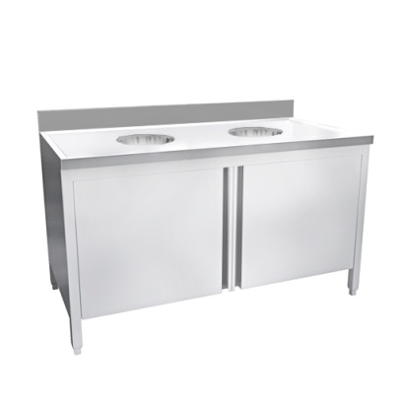
H02 | 双门消毒柜 | 1200*630*1940 | 2 | 台 | 3600 | 7200 | 1、采用优质电子原配件。 2、采用红外高温双重消毒。 3、采用优质不锈钢机身。 4、采用热风循环系统。 5、采用优质电子温控系统。
H03 | 调料台 | 1200*800*800 | 1 | 台 | 870 | 870 | 1.所有不锈钢采用304优质不锈钢； 2.面板采用1.5mm厚正材磨砂不锈钢板，面板下垫18mm的细木工板； 3.下层板采用25*13*1.2mm不锈钢管制作； 4.管脚为直径38不锈钢配调节脚； 5.结构合理，手接触部位无飞边毛刺，受力部位均满焊连接。
H04 | 长方形布菲炉 | 570*430*200 | 16 | 台 | 500 | 8000 | 含一分之一304不锈钢内胆，带加热，容量13升 |  |  | 样品
H05 | 备餐消毒柜 | 840*420*800 | 2 | 台 | 900 | 1800 | 1、采用优质电子原配件。 2、采用红外高温双重消毒。 3、采用优质不锈钢镶嵌玻璃机身。 4、采用热风循环系统。 5、采用优质电子温控系统。
H06 | 饮料机 | 德玛仕 | 1 | 台 | 2000 | 2000 | 商用冷饮机全自动双缸冷热双温果汁机多功能喷淋款 |  | 大厅
H07 | 咖啡机 | 技诺 | 1 | 台 | 4000 | 4000 | 全自动咖啡机研磨一体机双锅炉自清洁现磨鲜萃JL15 |  | 大厅
H08 | 储物柜 | 不锈钢24门碗柜（带钥匙款） | 1 | 个 | 2000 | 2000 | 1.所有不锈钢采用304优质不锈钢； 2.面板采用1.5mm厚正材磨砂不锈钢板。 3.每格柜门都配置独立锁具。 4.带有紫外消毒杀菌和电脑控制面板； 5.结构合理，手接触部位无飞边毛刺，受力部位均满焊连接。 |  | 员工存放餐具柜，计划放在餐厅内靠超市壁
合计： |  |  |  |  |  | 140000

